개요
Attribute | means | good practice | bad practice
Consistency | 데이터에 모순이 없다. | A 테이블에 Jam은 5번 구매했고 B라는 테이블에도 동일한 정보가 있다. | A 테이블에 Jam은 5번 구매했고 B라는 테이블에는 4번 구매로 나와있다.
Accuracy | 데이터와 현실이 일치한다. | 데이터에 고객이름이 Jam으로 등록 되있으며 실제로 그렇다. | 데이터에 고객이름이 Jem으로 등록 돼있다.
Completeness | 모든 요소가 데이터에 저장 돼 있다. | Jam은 93/01/09에 태어났다. | Jam의 생일이 비어있어 몇살인지 확인할 수 없다.
Auditability | 데이터에 접근 가능하며, 변경 사항을 추적할 수 있다. | Jam의 휴대폰은 20/05/07에 변경됐다. | Jam의 휴대폰 변경이력을 확인할 수 없다.
Orderliness | 데이터는 동일한 형식을 갖추고 있다. | 1993년 1월 9일 데이터는 1993-01-09 형식이다. | 1993년 1월 9일 데이터는 1993-01-09로 갖춰있으나, 1992년 8월 15일 데이터는 92/08/15로 입력되어 있다.
Uniqueness | 특정 데이터는 한번만 입력된다. | 경기도 성남에 거주하는 1993년 1월 9일 생 Jam에 대한 데이터는 한 건이다. | 중복 데이터가 존재한다.
Timeliness | 합리적인 기간으로 데이터가 표시된다. | 20년 5월 7일에 Jam 핸드폰이 Q9에서 Iphone으로 변경되었다. | 20년 5월 7일에 Jam 핸드폰이 Iphone으로 변경 되었으나, 20년 6월에 데이터에는 Q9으로 등록돼 있다.
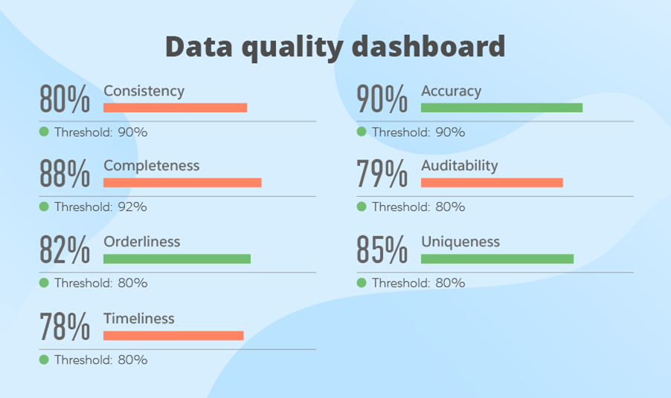

https://blog.syncsort.com/2018/02/data-quality/how-to-measure-data-quality-7-metrics/
https://www.scnsoft.com/blog/guide-to-data-quality-management

pandas profiling
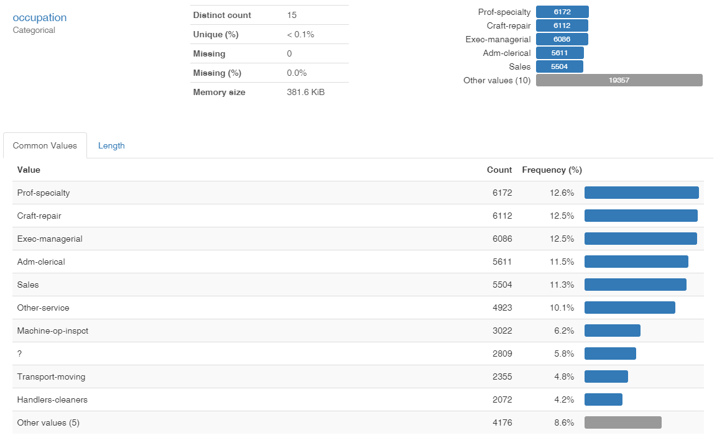
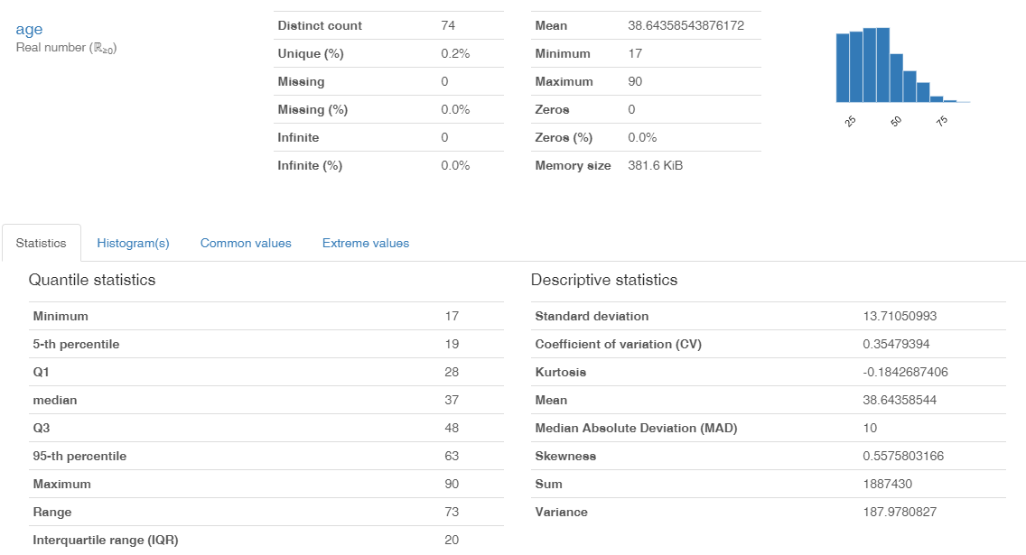
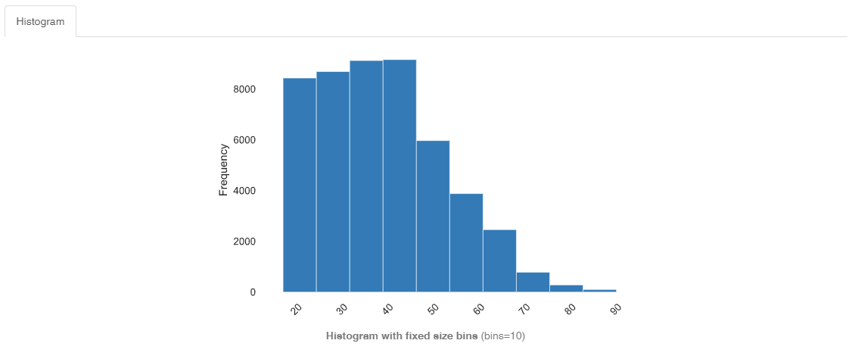
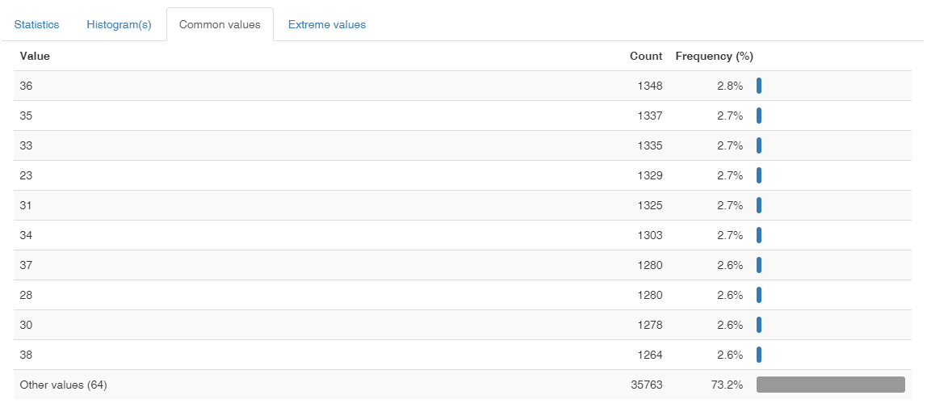
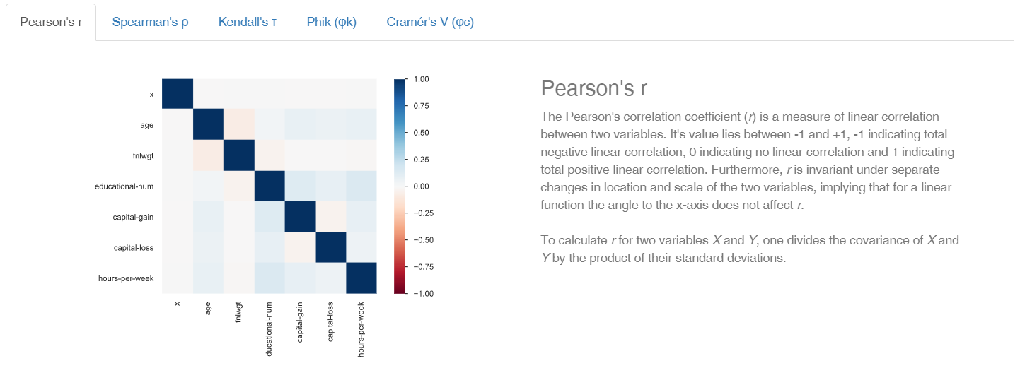
Dataset statistics
Number of variables | 16
Number of observations | 48842
Missing cells | 0
Missing cells (%) | 0.00%
Duplicate rows | 0
Duplicate rows (%) | 0.00%
Total size in memory | 6.0 MiB
Average record size in memory | 128.0 B
Categorical Variable | 9
Numerical Variable | 7

dlookr
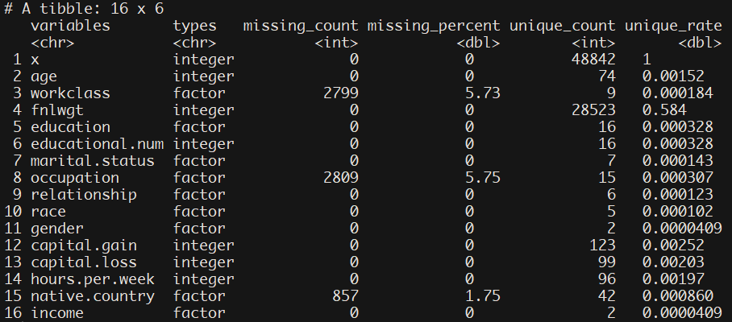

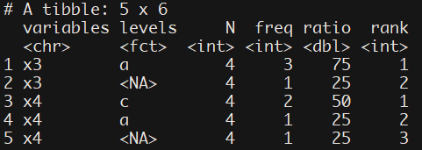

v

